DS 44
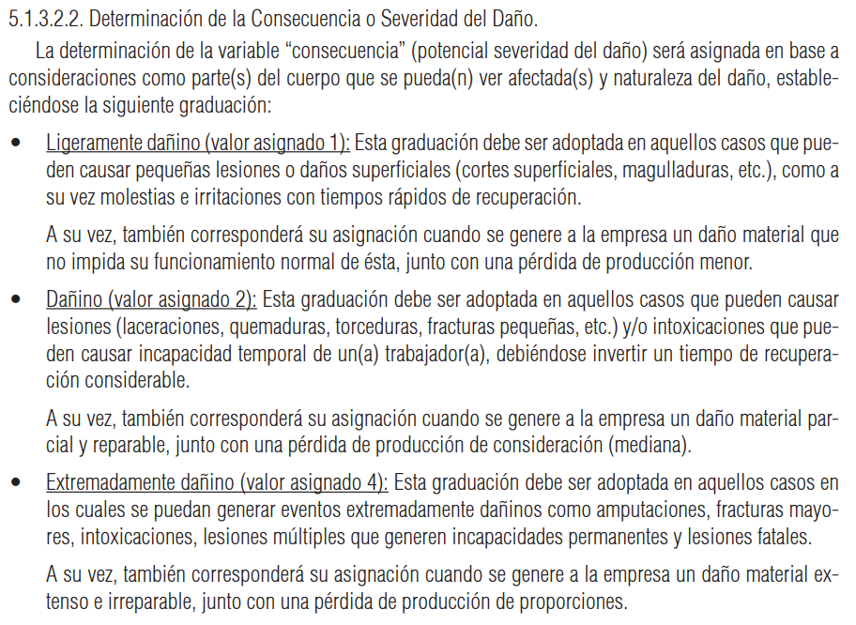
MATRIZ RIESGOS (De acuerdo a la Guía del DS 44) |  |  |  |  | Click para abrir la Guía.
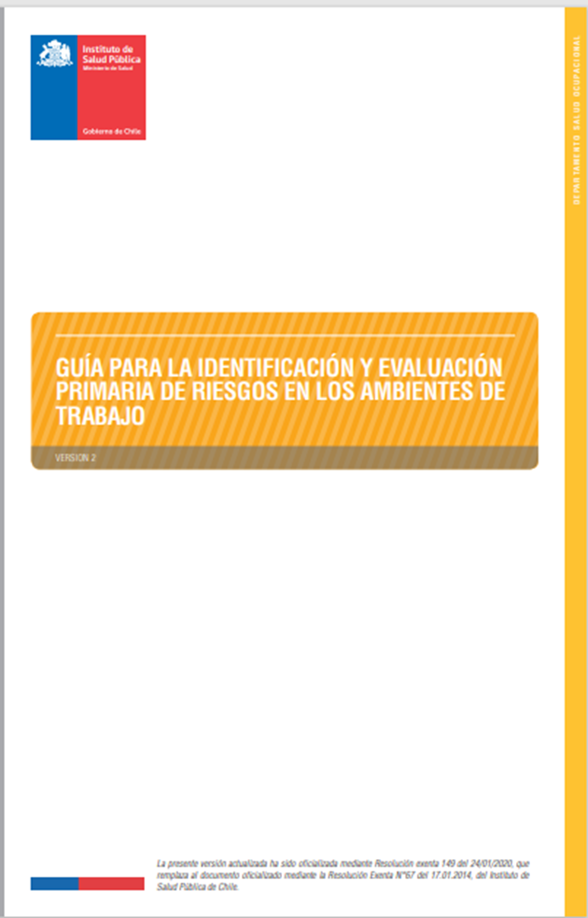

 |  | PROBABILIDAD
 |  | 1 | 2 | 4
CONSECUENCIA (o Severidad del Daño) | 4 | 4 | 8 | 16
 | 2 | 2 | 4 | 8
 | 1 | 1 | 2 | 4

